Sheet1
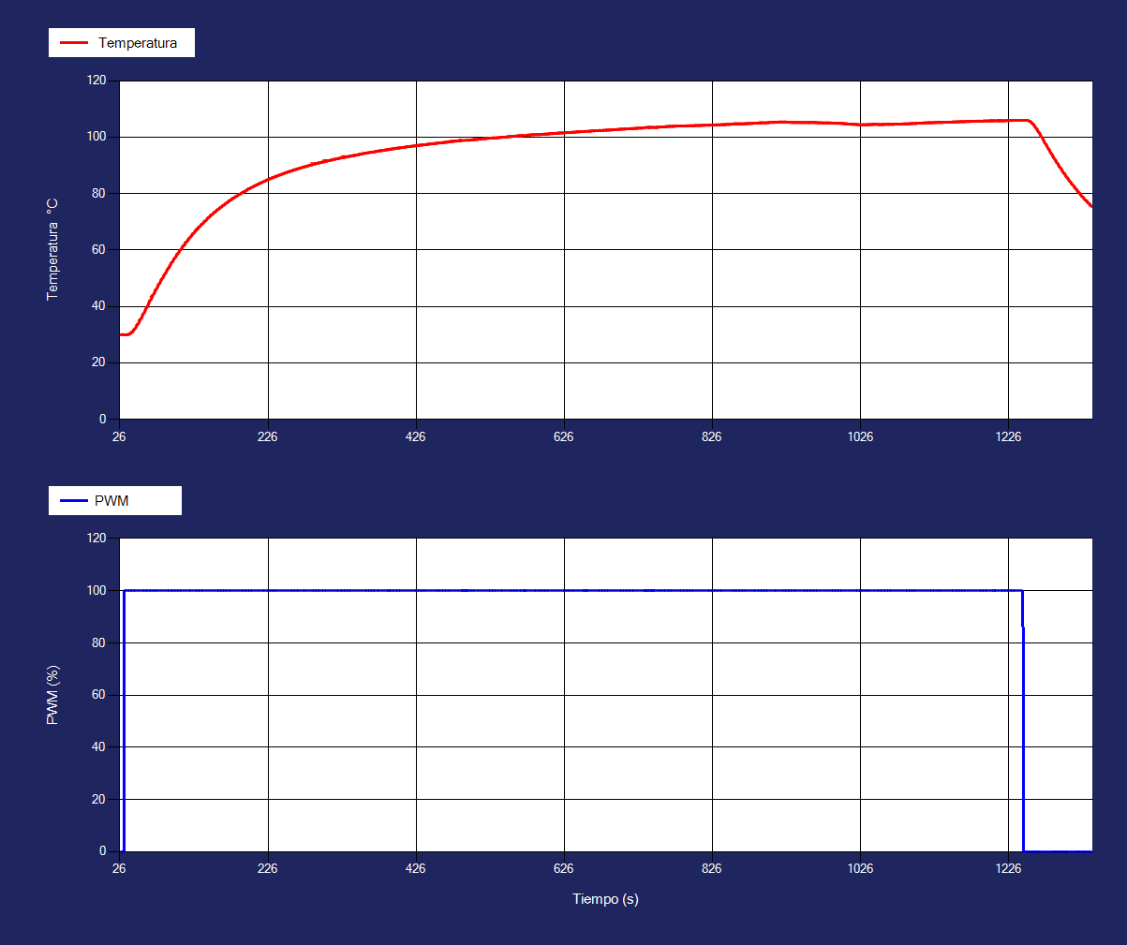
 | Temperatura1 | PWM1
 | 29.99 | 0
 | 30 | 0
 | 30 | 0
 | 30 | 0
 | 30 | 0
 | 29.95 | 100
 | 29.95 | 100
 | 29.99 | 100
 | 30 | 100
 | 30 | 100
 | 30.05 | 100
 | 30.05 | 100
 | 30.21 | 100
 | 30.39 | 100
 | 30.68 | 100
 | 30.68 | 100
 | 30.99 | 100
 | 31.4 | 100
 | 31.4 | 100
 | 31.83 | 100
 | 32.32 | 100
 | 32.86 | 100
 | 33.42 | 100
 | 33.42 | 100
 | 33.98 | 100
 | 34.6 | 100
 | 35.22 | 100
 | 35.22 | 100
 | 35.84 | 100
 | 36.52 | 100
 | 37.15 | 100
 | 37.15 | 100
 | 37.88 | 100
 | 38.53 | 100
 | 39.16 | 100
 | 39.83 | 100
 | 39.83 | 100
 | 40.52 | 100
 | 41.2 | 100
 | 41.89 | 100
 | 41.89 | 100
 | 42.53 | 100
 | 43.21 | 100
 | 43.84 | 100
 | 43.84 | 100
 | 44.52 | 100
 | 45.15 | 100
 | 45.78 | 100
 | 45.78 | 100
 | 46.46 | 100
...
Tiempo | Temperatura1 | Corriente1 | PWM1
27 | 29.99 | 60 | 0
28 | 30 | 60 | 0
28 | 30 | 60 | 0
30 | 30 | 60 | 0
31 | 30 | 60 | 0
32 | 29.95 | 60 | 100
32 | 29.95 | 60 | 100
34 | 29.99 | 60 | 100
35 | 30 | 110 | 100
36 | 30 | 160 | 100
37 | 30.05 | 200 | 100
37 | 30.05 | 200 | 100
39 | 30.21 | 240 | 100
40 | 30.39 | 280 | 100
41 | 30.68 | 320 | 100
41 | 30.68 | 320 | 100
43 | 30.99 | 350 | 100 |  | FODPT
44 | 31.4 | 390 | 100 | Kgain | 0.7605
44 | 31.4 | 390 | 100 | tau/ts | 96
45 | 31.83 | 420 | 100 | td | 8
47 | 32.32 | 450 | 100
48 | 32.86 | 480 | 100
49 | 33.42 | 510 | 100
49 | 33.42 | 510 | 100
51 | 33.98 | 530 | 100
52 | 34.6 | 560 | 100
53 | 35.22 | 580 | 100
53 | 35.22 | 580 | 100
55 | 35.84 | 600 | 100
56 | 36.52 | 620 | 100
57 | 37.15 | 650 | 100
57 | 37.15 | 650 | 100
59 | 37.88 | 660 | 100
60 | 38.53 | 680 | 100
61 | 39.16 | 700 | 100
63 | 39.83 | 720 | 100
63 | 39.83 | 720 | 100
64 | 40.52 | 730 | 100
65 | 41.2 | 750 | 100
66 | 41.89 | 760 | 100
66 | 41.89 | 760 | 100
68 | 42.53 | 770 | 100
69 | 43.21 | 790 | 100
70 | 43.84 | 800 | 100
70 | 43.84 | 800 | 100
72 | 44.52 | 810 | 100
73 | 45.15 | 820 | 100
74 | 45.78 | 830 | 100
74 | 45.78 | 830 | 100
76 | 46.46 | 840 | 100
77 | 47.09 | 850 | 100
78 | 47.72 | 860 | 100
78 | 47.72 | 860 | 100
80 | 48.34 | 860 | 100
81 | 48.97 | 870 | 100
82 | 49.54 | 880 | 100
82 | 49.54 | 880 | 100
84 | 50.16 | 880 | 100
85 | 50.73 | 890 | 100
85 | 50.73 | 890 | 100
86 | 51.35 | 900 | 100
88 | 51.92 | 900 | 100
89 | 52.48 | 910 | 100
90 | 53.1 | 910 | 100
92 | 53.67 | 920 | 100
92 | 53.67 | 920 | 100
93 | 54.23 | 920 | 100
94 | 54.75 | 930 | 100
95 | 55.3 | 930 | 100
95 | 55.3 | 930 | 100
97 | 55.81 | 940 | 100
98 | 56.36 | 940 | 100
99 | 56.87 | 940 | 100
99 | 56.87 | 940 | 100
101 | 57.42 | 950 | 100
102 | 57.93 | 950 | 100
103 | 58.44 | 950 | 100
103 | 58.44 | 950 | 100
105 | 58.94 | 950 | 100
106 | 59.44 | 960 | 100
107 | 59.89 | 960 | 100
107 | 59.89 | 960 | 100
109 | 60.38 | 960 | 100
110 | 60.88 | 960 | 100
111 | 61.33 | 960 | 100
111 | 61.33 | 960 | 100
113 | 61.77 | 970 | 100
114 | 62.2 | 970 | 100
115 | 62.69 | 970 | 100
115 | 62.69 | 970 | 100
117 | 63.14 | 970 | 100
118 | 63.58 | 970 | 100
118 | 63.58 | 970 | 100
119 | 63.97 | 970 | 100
119 | 63.97 | 970 | 100
122 | 64.83 | 980 | 100
123 | 65.22 | 980 | 100
124 | 65.64 | 980 | 100
124 | 65.64 | 980 | 100
126 | 66.03 | 980 | 100
127 | 66.46 | 980 | 100
128 | 66.84 | 980 | 100
128 | 66.84 | 980 | 100
130 | 67.22 | 980 | 100
131 | 67.59 | 980 | 100
132 | 67.97 | 980 | 100
132 | 67.97 | 980 | 100
134 | 68.34 | 980 | 100
135 | 68.72 | 980 | 100
136 | 69.04 | 990 | 100
136 | 69.04 | 990 | 100
138 | 69.41 | 990 | 100
139 | 69.73 | 990 | 100
140 | 70.1 | 990 | 100
140 | 70.1 | 990 | 100
142 | 70.42 | 990 | 100
143 | 70.73 | 990 | 100
144 | 71.1 | 990 | 100
145 | 71.42 | 990 | 100
145 | 71.42 | 990 | 100
147 | 71.73 | 990 | 100
148 | 72.05 | 990 | 100
149 | 72.36 | 990 | 100
149 | 72.36 | 990 | 100
151 | 72.67 | 990 | 100
152 | 72.98 | 990 | 100
153 | 73.25 | 990 | 100
153 | 73.25 | 990 | 100
155 | 73.55 | 990 | 100
156 | 73.86 | 990 | 100
157 | 74.17 | 990 | 100
157 | 74.17 | 990 | 100
159 | 74.43 | 990 | 100
160 | 74.69 | 990 | 100
161 | 74.94 | 990 | 100
161 | 74.94 | 990 | 100
163 | 75.24 | 990 | 100
164 | 75.5 | 990 | 100
165 | 75.75 | 990 | 100
165 | 75.75 | 990 | 100
167 | 76 | 990 | 100
168 | 76.3 | 990 | 100
169 | 76.56 | 990 | 100
171 | 76.81 | 990 | 100
171 | 76.81 | 990 | 100
172 | 77.06 | 990 | 100
173 | 77.31 | 990 | 100
174 | 77.51 | 990 | 100
174 | 77.51 | 990 | 100
176 | 77.75 | 990 | 100
177 | 78 | 990 | 100
178 | 78.25 | 990 | 100
178 | 78.25 | 990 | 100
180 | 78.45 | 990 | 100
181 | 78.69 | 990 | 100
182 | 78.89 | 990 | 100
182 | 78.89 | 990 | 100
184 | 79.13 | 990 | 100
185 | 79.33 | 990 | 100
186 | 79.57 | 990 | 100
186 | 79.57 | 990 | 100
188 | 79.76 | 990 | 100
189 | 79.95 | 990 | 100
190 | 80.19 | 990 | 100
192 | 80.39 | 990 | 100
192 | 80.39 | 990 | 100
193 | 80.58 | 990 | 100
194 | 80.77 | 990 | 100
196 | 80.95 | 990 | 100
196 | 80.95 | 990 | 100
197 | 81.14 | 990 | 100
198 | 81.38 | 990 | 100
199 | 81.58 | 990 | 100
199 | 81.58 | 990 | 100
201 | 81.77 | 990 | 100
202 | 81.9 | 990 | 100
203 | 82.08 | 990 | 100
203 | 82.08 | 990 | 100
205 | 82.32 | 990 | 100
206 | 82.46 | 990 | 100
207 | 82.64 | 990 | 100
207 | 82.64 | 990 | 100
209 | 82.83 | 990 | 100
210 | 83.02 | 990 | 100
211 | 83.15 | 990 | 100
211 | 83.15 | 990 | 100
213 | 83.33 | 990 | 100
214 | 83.52 | 990 | 100
215 | 83.65 | 990 | 100
215 | 83.65 | 990 | 100
217 | 83.83 | 990 | 100
218 | 84.02 | 990 | 100
219 | 84.15 | 990 | 100
221 | 84.33 | 990 | 100
221 | 84.33 | 990 | 100
222 | 84.47 | 990 | 100
223 | 84.59 | 990 | 100
224 | 84.77 | 990 | 100
224 | 84.77 | 990 | 100
226 | 84.9 | 990 | 100
227 | 85.08 | 990 | 100
228 | 85.22 | 990 | 100
228 | 85.22 | 990 | 100
230 | 85.34 | 990 | 100
231 | 85.47 | 990 | 100
232 | 85.64 | 990 | 100
232 | 85.64 | 990 | 100
234 | 85.78 | 990 | 100
235 | 85.91 | 990 | 100
236 | 86.08 | 990 | 100
236 | 86.08 | 990 | 100
238 | 86.17 | 990 | 100
239 | 86.33 | 990 | 100
240 | 86.47 | 990 | 100
240 | 86.47 | 990 | 100
242 | 86.59 | 990 | 100
243 | 86.72 | 990 | 100
244 | 86.84 | 990 | 100
246 | 86.97 | 990 | 100
246 | 86.97 | 990 | 100
247 | 87.09 | 990 | 100
248 | 87.22 | 990 | 100
249 | 87.34 | 990 | 100
249 | 87.34 | 990 | 100
251 | 87.47 | 990 | 100
252 | 87.59 | 990 | 100
253 | 87.72 | 990 | 100
253 | 87.72 | 990 | 100
255 | 87.84 | 990 | 100
256 | 87.97 | 990 | 100
257 | 88.04 | 990 | 100
257 | 88.04 | 990 | 100
259 | 88.16 | 990 | 100
260 | 88.28 | 990 | 100
261 | 88.41 | 990 | 100
261 | 88.41 | 990 | 100
263 | 88.48 | 990 | 100
264 | 88.6 | 990 | 100
265 | 88.72 | 990 | 100
265 | 88.72 | 990 | 100
267 | 88.84 | 990 | 100
268 | 88.92 | 990 | 100
269 | 89.03 | 990 | 100
269 | 89.03 | 990 | 100
271 | 89.16 | 990 | 100
272 | 89.23 | 990 | 100
273 | 89.35 | 990 | 100
274 | 89.42 | 990 | 100
274 | 89.42 | 990 | 100
276 | 89.53 | 990 | 100
277 | 89.61 | 990 | 100
278 | 89.72 | 990 | 100
278 | 89.72 | 990 | 100
280 | 89.84 | 990 | 100
281 | 89.92 | 990 | 100
282 | 90.03 | 990 | 100
282 | 90.03 | 990 | 100
284 | 90.11 | 990 | 100
285 | 90.22 | 990 | 100
286 | 90.29 | 990 | 100
286 | 90.29 | 990 | 100
288 | 90.41 | 990 | 100
289 | 90.53 | 990 | 100
290 | 90.61 | 990 | 100
290 | 90.61 | 990 | 100
292 | 90.67 | 990 | 100
293 | 90.73 | 990 | 100
294 | 90.85 | 990 | 100
294 | 90.85 | 990 | 100
296 | 90.92 | 990 | 100
297 | 90.98 | 990 | 100
298 | 91.05 | 990 | 100
299 | 91.16 | 990 | 100
299 | 91.16 | 990 | 100
301 | 91.23 | 990 | 100
302 | 91.3 | 990 | 100
303 | 91.41 | 990 | 100
303 | 91.41 | 990 | 100
305 | 91.48 | 990 | 100
306 | 91.6 | 990 | 100
307 | 91.67 | 990 | 100
307 | 91.67 | 990 | 100
309 | 91.73 | 990 | 100
310 | 91.8 | 990 | 100
311 | 91.86 | 990 | 100
311 | 91.86 | 990 | 100
313 | 91.97 | 990 | 100
314 | 92.04 | 990 | 100
315 | 92.11 | 990 | 100
315 | 92.11 | 990 | 100
317 | 92.22 | 990 | 100
318 | 92.29 | 990 | 100
319 | 92.36 | 990 | 100
321 | 92.42 | 990 | 100
321 | 92.42 | 990 | 100
322 | 92.48 | 990 | 100
323 | 92.55 | 990 | 100
324 | 92.66 | 990 | 100
324 | 92.66 | 990 | 100
326 | 92.68 | 990 | 100
327 | 92.74 | 990 | 100
328 | 92.85 | 990 | 100
328 | 92.85 | 990 | 100
330 | 92.87 | 990 | 100
331 | 92.97 | 990 | 100
332 | 93.04 | 990 | 100
332 | 93.04 | 990 | 100
334 | 93.11 | 990 | 100
335 | 93.17 | 990 | 100
336 | 93.23 | 990 | 100
336 | 93.23 | 990 | 100
338 | 93.3 | 990 | 100
339 | 93.36 | 990 | 100
340 | 93.47 | 990 | 100
342 | 93.49 | 990 | 100
342 | 93.49 | 990 | 100
343 | 93.55 | 990 | 100
344 | 93.61 | 990 | 100
346 | 93.67 | 990 | 100
346 | 93.67 | 990 | 100
347 | 93.73 | 990 | 100
348 | 93.85 | 990 | 100
349 | 93.87 | 990 | 100
349 | 93.87 | 990 | 100
351 | 93.97 | 990 | 100
352 | 94.04 | 990 | 100
353 | 94.11 | 990 | 100
353 | 94.11 | 990 | 100
355 | 94.17 | 990 | 100
356 | 94.23 | 990 | 100
357 | 94.3 | 990 | 100
357 | 94.3 | 990 | 100
359 | 94.31 | 990 | 100
360 | 94.41 | 990 | 100
360 | 94.41 | 990 | 100
361 | 94.48 | 990 | 100
363 | 94.55 | 990 | 100
364 | 94.61 | 990 | 100
365 | 94.67 | 990 | 100
367 | 94.68 | 990 | 100
367 | 94.68 | 990 | 100
368 | 94.74 | 990 | 100
368 | 94.74 | 990 | 100
371 | 94.87 | 990 | 100
371 | 94.87 | 990 | 100
372 | 94.92 | 990 | 100
373 | 94.98 | 990 | 100
374 | 95.05 | 990 | 100
374 | 95.05 | 990 | 100
376 | 95.11 | 990 | 100
377 | 95.17 | 990 | 100
378 | 95.23 | 990 | 100
378 | 95.23 | 990 | 100
380 | 95.25 | 990 | 100
381 | 95.3 | 990 | 100
382 | 95.36 | 990 | 100
384 | 95.42 | 990 | 100
384 | 95.42 | 990 | 100
385 | 95.48 | 990 | 100
386 | 95.55 | 990 | 100
388 | 95.56 | 990 | 100
388 | 95.56 | 990 | 100
389 | 95.66 | 990 | 100
389 | 95.66 | 990 | 100
392 | 95.74 | 990 | 100
392 | 95.74 | 990 | 100
393 | 95.8 | 990 | 100
394 | 95.86 | 990 | 100
396 | 95.92 | 990 | 100
396 | 95.92 | 990 | 100
397 | 95.93 | 990 | 100
398 | 95.99 | 990 | 100
399 | 96.05 | 990 | 100
399 | 96.05 | 990 | 100
401 | 96.11 | 990 | 100
402 | 96.17 | 990 | 100
403 | 96.18 | 990 | 100
403 | 96.18 | 990 | 100
405 | 96.24 | 990 | 100
406 | 96.3 | 990 | 100
407 | 96.31 | 990 | 100
409 | 96.36 | 990 | 100
409 | 96.36 | 990 | 100
410 | 96.42 | 990 | 100
411 | 96.48 | 990 | 100
413 | 96.55 | 990 | 100
413 | 96.55 | 990 | 100
414 | 96.61 | 990 | 100
415 | 96.62 | 990 | 100
417 | 96.67 | 990 | 100
417 | 96.67 | 990 | 100
418 | 96.73 | 990 | 100
419 | 96.75 | 990 | 100
419 | 96.75 | 990 | 100
420 | 96.8 | 990 | 100
422 | 96.86 | 990 | 100
423 | 96.87 | 990 | 100
424 | 96.92 | 990 | 100
424 | 96.92 | 990 | 100
426 | 96.98 | 990 | 100
427 | 97.05 | 990 | 100
428 | 97.06 | 990 | 100
430 | 97.11 | 990 | 100
430 | 97.11 | 990 | 100
431 | 97.17 | 990 | 100
432 | 97.18 | 990 | 100
434 | 97.24 | 990 | 100
434 | 97.24 | 990 | 100
435 | 97.25 | 990 | 100
436 | 97.3 | 990 | 100
438 | 97.36 | 990 | 100
438 | 97.36 | 990 | 100
439 | 97.37 | 990 | 100
440 | 97.42 | 990 | 100
442 | 97.48 | 990 | 100
442 | 97.48 | 990 | 100
443 | 97.55 | 990 | 100
444 | 97.56 | 990 | 100
445 | 97.61 | 990 | 100
445 | 97.61 | 990 | 100
447 | 97.62 | 990 | 100
448 | 97.67 | 990 | 100
449 | 97.73 | 990 | 100
451 | 97.75 | 990 | 100
451 | 97.75 | 990 | 100
452 | 97.8 | 990 | 100
453 | 97.86 | 990 | 100
455 | 97.87 | 990 | 100
455 | 97.87 | 990 | 100
456 | 97.92 | 990 | 100
457 | 97.98 | 990 | 100
459 | 98 | 990 | 100
459 | 98 | 990 | 100
460 | 98.05 | 990 | 100
461 | 98.06 | 990 | 100
463 | 98.11 | 990 | 100
463 | 98.11 | 990 | 100
464 | 98.12 | 990 | 100
465 | 98.17 | 990 | 100
467 | 98.23 | 990 | 100
467 | 98.23 | 990 | 100
468 | 98.25 | 990 | 100
469 | 98.3 | 990 | 100
470 | 98.36 | 990 | 100
470 | 98.36 | 990 | 100
472 | 98.42 | 990 | 100
473 | 98.43 | 990 | 100
474 | 98.49 | 990 | 100
474 | 98.49 | 990 | 100
476 | 98.5 | 990 | 100
477 | 98.55 | 990 | 100
478 | 98.61 | 990 | 100
480 | 98.62 | 1000 | 100
480 | 98.62 | 1000 | 100
481 | 98.67 | 990 | 100
482 | 98.68 | 990 | 100
484 | 98.74 | 990 | 100
484 | 98.74 | 990 | 100
485 | 98.75 | 1000 | 100
486 | 98.8 | 990 | 100
486 | 98.8 | 990 | 100
486 | 98.8 | 990 | 100
486 | 98.8 | 990 | 100
486 | 98.8 | 990 | 100
486 | 98.8 | 990 | 100
486 | 98.8 | 990 | 100
486 | 98.8 | 990 | 100
486 | 98.8 | 990 | 100
486 | 98.8 | 990 | 100
497 | 98.92 | 1000 | 100
497 | 98.92 | 1000 | 100
498 | 98.98 | 1000 | 100
499 | 99 | 1000 | 100
501 | 99.05 | 1000 | 100
501 | 99.05 | 1000 | 100
502 | 99.11 | 1000 | 100
503 | 99.12 | 1000 | 100
505 | 99.17 | 1000 | 100
505 | 99.17 | 1000 | 100
506 | 99.18 | 1000 | 100
507 | 99.19 | 1000 | 100
509 | 99.24 | 1000 | 100
509 | 99.24 | 1000 | 100
510 | 99.3 | 1000 | 100
511 | 99.31 | 1000 | 100
513 | 99.36 | 1000 | 100
513 | 99.36 | 1000 | 100
514 | 99.37 | 1000 | 100
515 | 99.42 | 1000 | 100
516 | 99.43 | 1000 | 100
518 | 99.49 | 1000 | 100
518 | 99.49 | 1000 | 100
519 | 99.5 | 1000 | 100
520 | 99.5 | 1000 | 100
520 | 99.5 | 1000 | 100
522 | 99.55 | 1000 | 100
523 | 99.56 | 1000 | 100
524 | 99.61 | 1000 | 100
526 | 99.62 | 1000 | 100
526 | 99.62 | 1000 | 100
527 | 99.67 | 1000 | 100
528 | 99.68 | 1000 | 100
530 | 99.74 | 1000 | 100
530 | 99.74 | 1000 | 100
531 | 99.75 | 1000 | 100
532 | 99.75 | 1000 | 100
534 | 99.75 | 1000 | 100
534 | 99.75 | 1000 | 100
535 | 99.75 | 1000 | 100
536 | 99.8 | 1000 | 100
538 | 99.86 | 1000 | 100
539 | 99.87 | 1000 | 100
539 | 99.87 | 1000 | 100
540 | 99.92 | 1000 | 100
541 | 99.93 | 1000 | 100
543 | 99.99 | 1000 | 100
543 | 99.99 | 1000 | 100
544 | 100 | 1000 | 100
545 | 100 | 1000 | 100
545 | 100 | 1000 | 100
547 | 100.05 | 1000 | 100
548 | 100.11 | 1000 | 100
549 | 100.12 | 990 | 100
551 | 100.17 | 990 | 100
551 | 100.17 | 990 | 100
552 | 100.18 | 990 | 100
553 | 100.24 | 990 | 100
555 | 100.25 | 990 | 100
555 | 100.25 | 990 | 100
556 | 100.3 | 1000 | 100
557 | 100.31 | 990 | 100
559 | 100.36 | 990 | 100
559 | 100.36 | 990 | 100
560 | 100.37 | 990 | 100
561 | 100.42 | 990 | 100
563 | 100.43 | 990 | 100
564 | 100.49 | 990 | 100
564 | 100.49 | 990 | 100
...

